口座データ
画面 | システム名 | 施設使用料・償還金等料金計算及び納付書作成システム 口座振替データ作成機能構築業務 | 作成者 | 藤城 |  | 修正者
 | サブシステム名 | 口座データ | 作成日 | 2025-04-10 |  | 修正日
画面イメージ |  |  |  | 機能説明
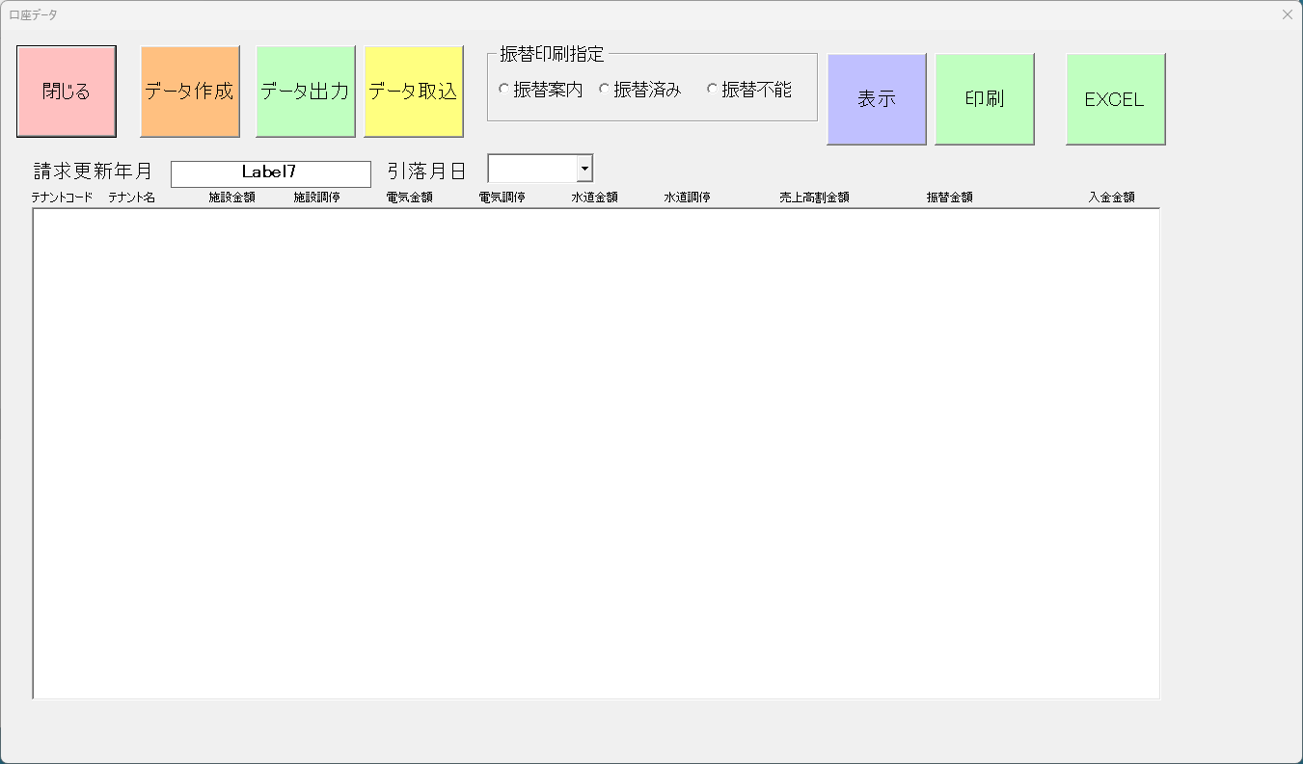
 |  |  |  | 閉じる | 画面を閉じる

 |  |  |  | データ作成 | 請求データから銀行口座データを作成する

 |  |  |  | データ出力 | 全銀データを作成する

 |  |  |  | データ取込 | 全銀データを作成を取り込む

 |  |  |  | 振替印刷指定 | 案内・済み・不能の選択を行う

 |  |  |  | 表示 | 振替印刷指定の対象テナントを表示

 |  |  |  | 印刷 | 振替印刷指定をEXCELに出力する

 |  |  |  | 口座引き落とし月日 | 銀行引き落とし月日を指定（MMDD)

 |  |  |  | EXCEL | EXCELへ出力する

全銀データ
・使用コードを表わす。
0：JIS
1：EBCDIC
その他のコードについては全銀協基準による。
ヘッダーレコード |  | 属性 | 桁
1 | レコード区分 | 9 | 1 | 「1」
2 | 種別コード | 9 | 2 | 「91」
3 | コード区分 | 9 | 1 | コード番号「0」
4 | 委託者コード | 9 | 10 | 全て「0」
5 | 委託者名 | X | 40 | 左詰残スペース
6 | 引落日 | 9 | 4 | MMDD | ⑩
7 | 引落銀行番号 | 9 | 4 |  | ②
8 | 引落銀行名 | X | 15 | 左詰残スペース 半角カナ | ➂
9 | 引落支店番号 | 9 | 3 |  | ④
10 | 引落支店名 | X | 15 | 左詰残スペース 半角カナ | ⑤
11 | 預金種目 | 9 | 1 |  | ⑥
12 | 口座番号 | 9 | 7 |  | ⑦
13 | ダミー | X | 17 | 空白

・預金者の預金種目を表わす。
1：普通預金
2：当座預金
3：納税準備預金
9：その他
データレコード |  | 属性 | 桁
1 | レコード区分 | 9 | 1 | 「2」
2 | 銀行番号 | 9 | 4 |  | ②
3 | 銀行名 | X | 15 | 左詰残スペース 半角カナ | ➂
4 | 支店番号 | 9 | 3 |  | ④
5 | 支店名 | X | 15 | 左詰残スペース 半角カナ | ⑤
6 | ダミー | X | 4 | 空白
・新規振替、変更等を表わす。
1：第1回引落分
2：変更分(引落銀行・支店、口座番号)
0：その他
7 | 預金種目 | 9 | 1 | 「1」「2」「3」「9」 | ⑥
8 | 口座番号 | 9 | 7 | 右詰残「0」 | ⑦
9 | 預金者名 | X | 30 | 左詰残スペース | ⑧
10 | 引き落とし金額 | 9 | 10 | 右詰残「0」 | ⑨ テナント合計
11 | 新規コード | 9 | 1 | 「0」「1」「2」
12 | 顧客コード | X | 20 | 左詰残スペース テナントコード＋カナ | ①テナントコード
・振替処理を行った結果を表わす。（受信時）
0：振替済
1：資金不足
2：取引なし
3：預金者の都合による振替停止
4：預金口座振替依頼書なし
8：委託者の都合による振替停止
9：その他
13 | 結果コード | 9 | 1 | 「0」
14 | ダミー | X | 8 | 空白

トレーラーレコード |  | 属性 | 桁
1 | レコード区分 | 9 | 1 | 「8」
2 | 合計件数 | 9 | 6 | 前0
3 | 合計金額 | 9 | 12 | 前0
4 | 振替済件数 | 9 | 6 | 全て「0」
5 | 振替済金額 | 9 | 12 | 全て「0」
6 | 振替不能件数 | 9 | 6 | 全て「0」
7 | 振替不能金額 | 9 | 12 | 全て「0」
8 | ダミー | X | 65 | 空白

エンドレコード |  | 属性 | 桁
1 | レコード区分 | 9 | 1 | 「9」
2 | ダミー | X | 119 | 空白

